画面遷移
画面レイアウト

業務機能名 | 社内管理システム | 画面名称 | 給料リスト | 作成日 | 2023-05-29 |  | 作成者 | ヤダナー
画面ID | P005 | 備考 |  | 更新日 |  |  | 更新者
 |  |  |  | 備考
凡例：
：画面
：画面遷移

 |  |  |  | メニュー画面：機能情報テーブルに定義した
 |  |  |  |  |  | 画面 (ofcfunction)

給料リストボタン
メニュー画面
給料リスト画面

画面レイアウト
画面レイアウト

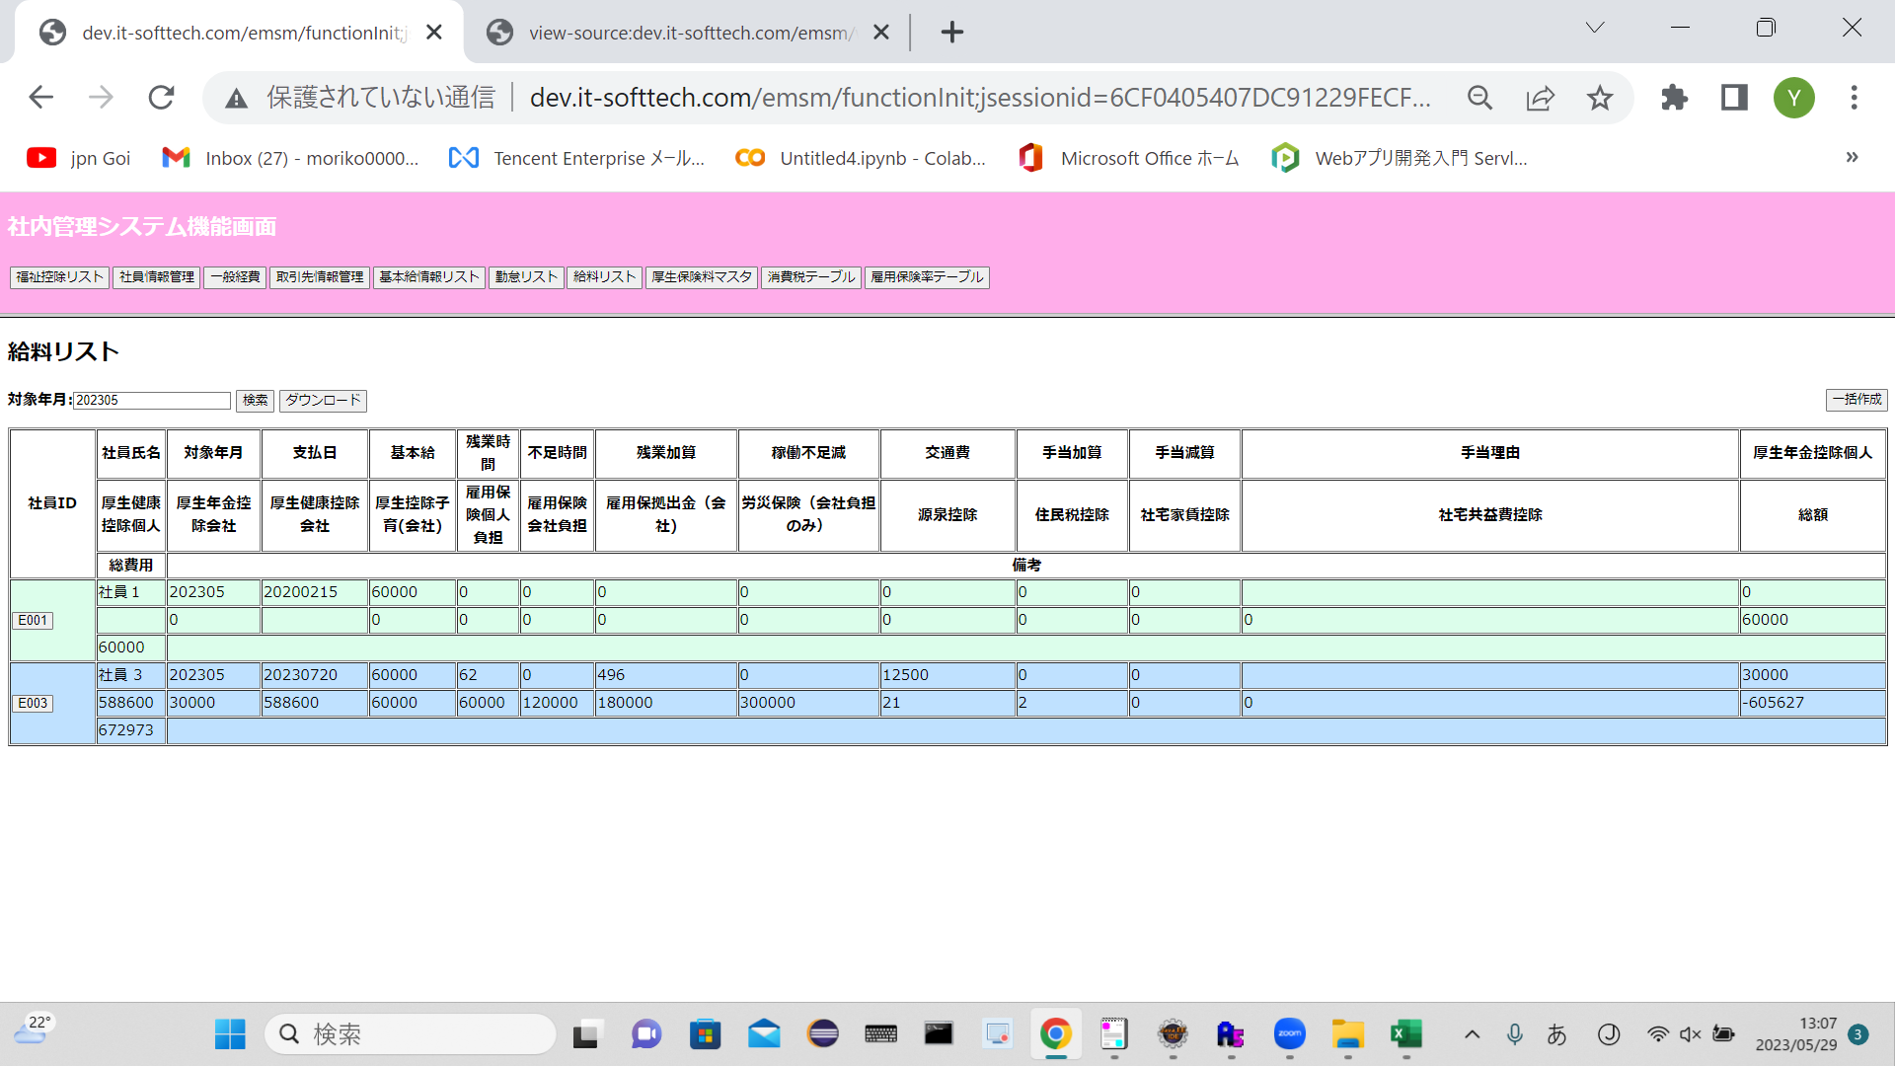
業務機能名 | 社内管理システム | 画面名称 | 給料リスト |  |  | 作成日 | 2023-05-29 |  | 作成者 | ヤダナー
画面ID | P005 | 備考 |  |  |  | 更新日 |  |  | 更新者
 |  |  |  | 項番 | 項目名称 |  |  | 項目種別
 |  |  |  | 1 | 給料リスト |  |  | ラベル
 |  |  |  | 2 | 対象年月 |  |  | テキスト
 |  |  |  | 3 | 検索 |  |  | ボタン
 |  |  |  | 4 | ダウンロード |  |  | ボタン
 |  |  |  | 5 | 一括作成 |  |  | ボタン
 |  |  |  | 6 | 社員ID |  |  | ラベル
 |  |  |  | 7 | 社員氏名 |  |  | ラベル
 |  |  |  | 8 | 対処年月 |  |  | ラベル
 |  |  |  | 9 | 支払日 |  |  | ラベル
 |  |  |  | 10 | 基本給 |  |  | ラベル
 |  |  |  | 11 | 残業時間 |  |  | ラベル
 |  |  |  | 12 | 不足時間 |  |  | ラベル
 |  |  |  | 13 | 残業加算 |  |  | ラベル
 |  |  |  | 14 | 稼働不足減 |  |  | ラベル
 |  |  |  | 15 | 交通費 |  |  | ラベル
 |  |  |  | 16 | 手当加算 |  |  | ラベル
 |  |  |  | 17 | 手当減算 |  |  | ラベル
 |  |  |  | 18 | 手当理由 |  |  | ラベル
 |  |  |  | 19 | 厚生年金控除個人 |  |  | ラベル
 |  |  |  | 20 | 厚生健康控除個人 |  |  | ラベル
 |  |  |  | 21 | 厚生年金控除会社 |  |  | ラベル
 |  |  |  | 22 | 厚生健康控除会社 |  |  | ラベル
 |  |  |  | 23 | 厚生控除子育（会社） |  |  | ラベル
 |  |  |  | 24 | 雇用保険個人負担 |  |  | ラベル
 |  |  |  | 25 | 雇用保険会社負担 |  |  | ラベル
 |  |  |  | 26 | 雇用保拠出金（会社) |  |  | ラベル
 |  |  |  | 27 | 労災保険（会社負担のみ） |  |  | ラベル
 |  |  |  | 28 | 源泉控除 |  |  | ラベル
 |  |  |  | 29 | 住民税控除 |  |  | ラベル
 |  |  |  | 30 | 社宅家賃控除 |  |  | ラベル
 |  |  |  | 31 | 社宅共益費控除 |  |  | ラベル
 |  |  |  | 32 | 総額 |  |  | ラベル
 |  |  |  | 33 | 総費用 |  |  | ラベル
 |  |  |  | 34 | 備考 |  |  | ラベル

